Sheet1
机器螺钉
开槽圆柱头螺钉(摘自GB/T 65-2000)
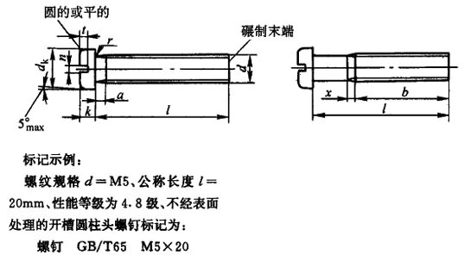

注：本表的单位是mm。
①长度系列(单位为mm)为2、2．5、3、4、5、6～16(2进位)、20～80(5进位)。

螺纹规格 d | a max | b min | n 公称 | x max | dk max | k max | t min | r min | ω min | l①长度范围 | 全螺纹时最大长度 | 性能等级 |  | 表面处理
 |  |  |  |  |  |  |  |  |  |  |  | 钢 | 不锈钢 | 钢 | 不锈钢
M1.6 | 0.7 | 25 | 0.4 | 0.9 | 3 | 1.1 | 0.45 | 0.1 | 0.4 | 2～16 | 30 | 4.5、5.8 | A2-50、A2-70 | 1)氧化; 2)镀锌钝化 | 不经处理
M2 | 0.8 | 25 | 0.5 | 1 | 3.8 | 1.4 | 0.6 | 0.1 | 0.5 | 3～20 | 30 | 4.5、5.8 | A2-50、A2-70 | 1)氧化; 2)镀锌钝化 | 不经处理
M2.5 | 0.9 | 25 | 0.6 | 1.1 | 4.5 | 1.8 | 0.7 | 0.1 | 0.7 | 3～25 | 30 | 4.5、5.8 | A2-50、A2-70 | 1)氧化; 2)镀锌钝化 | 不经处理
M3 | 1 | 25 | 0.8 | 1.25 | 5.5 | 2 | 0.85 | 0.1 | 0.75 | 4～30 | 30 | 4.5、5.8 | A2-50、A2-70 | 1)氧化; 2)镀锌钝化 | 不经处理
(M3.5) | 1.2 | 38 | 1 | 1.5 | 6 | 2.4 | 1 | 0.1 | 1 | 5～35 | 30 | 4.5、5.8 | A2-50、A2-70 | 1)氧化; 2)镀锌钝化 | 不经处理
M4 | 1.4 | 38 | 1.2 | 1.75 | 7 | 2.6 | 1.1 | 0.2 | 1.1 | 5～40 | 40 | 4.5、5.8 | A2-50、A2-70 | 1)氧化; 2)镀锌钝化 | 不经处理
M5 | 1.6 | 38 | 1.2 | 2 | 8.5 | 3.3 | 1.3 | 0.2 | 1.3 | 6～50 | 40 | 4.5、5.8 | A2-50、A2-70 | 1)氧化; 2)镀锌钝化 | 不经处理
M6 | 2 | 38 | 1.6 | 2.5 | 10 | 3.9 | 1.6 | 0.25 | 1.6 | 8～60 | 40 | 4.5、5.8 | A2-50、A2-70 | 1)氧化; 2)镀锌钝化 | 不经处理
M8 | 2.5 | 38 | 2 | 3.2 | 13 | 5 | 2 | 0.4 | 2 | 10～80 | 40 | 4.5、5.8 | A2-50、A2-70 | 1)氧化; 2)镀锌钝化 | 不经处理
M10 | 3 | 38 | 2.5 | 3.8 | 16 | 6 | 2.4 | 0.4 | 2.4 | 12～80 | 40 | 4.5、5.8 | A2-50、A2-70 | 1)氧化; 2)镀锌钝化 | 不经处理
开槽盘头螺钉(摘自GB/T 67-2000)

注：本表的单位是mm。
①长度系列(单位为mm)为2、2．5、3、4、5、6～16(2进位)、20～80(5进位)。

螺纹规格 d | a max | b min | n 公称 | x max | dk max | k max | t min | r min | rf 参考 | ω min | l①长度范围 | 全螺纹时最大长度 | 性能等级 |  | 表面处理
 |  |  |  |  |  |  |  |  |  |  |  |  | 钢 | 不锈钢 | 钢 | 不锈钢
M1.6 | 0.7 | 25 | 0.4 | 0.9 | 3.2 | 1 | 0.35 | 0.1 | 0.5 | 0.3 | 2～16 | 30 | 4.5、5.8 | A2-50、A2-70 | 1)氧化; 2)镀锌钝化 | 不经处理
M2 | 0.8 | 25 | 0.5 | 1 | 4 | 1.3 | 0.5 | 0.1 | 0.6 | 0.4 | 2.5～20 | 30 | 4.5、5.8 | A2-50、A2-70 | 1)氧化; 2)镀锌钝化 | 不经处理
M2.5 | 0.9 | 25 | 0.6 | 1.1 | 5 | 1.5 | 0.6 | 0.1 | 0.8 | 0.5 | 3～25 | 30 | 4.5、5.8 | A2-50、A2-70 | 1)氧化; 2)镀锌钝化 | 不经处理
M3 | 1 | 25 | 0.8 | 1.25 | 5.6 | 1.8 | 0.7 | 0.1 | 0.9 | 0.7 | 4～30 | 30 | 4.5、5.8 | A2-50、A2-70 | 1)氧化; 2)镀锌钝化 | 不经处理
(M3.5) | 1.2 | 38 | 1 | 1.5 | 7 | 2.1 | 0.8 | 0.1 | 1 | 0.8 | 5～35 | 30 | 4.5、5.8 | A2-50、A2-70 | 1)氧化; 2)镀锌钝化 | 不经处理
M4 | 1.4 | 38 | 1.2 | 1.75 | 8 | 2.4 | 1 | 0.2 | 1.2 | 1 | 5～40 | 45 | 4.5、5.8 | A2-50、A2-70 | 1)氧化; 2)镀锌钝化 | 不经处理
M5 | 1.6 | 38 | 1.2 | 2 | 9.5 | 3 | 1.2 | 0.2 | 1.5 | 1.2 | 6～50 | 45 | 4.5、5.8 | A2-50、A2-70 | 1)氧化; 2)镀锌钝化 | 不经处理
M6 | 2 | 38 | 1.6 | 2.5 | 12 | 3.6 | 1.4 | 0.25 | 1.8 | 1.4 | 8～60 | 45 | 4.5、5.8 | A2-50、A2-70 | 1)氧化; 2)镀锌钝化 | 不经处理
M8 | 2.5 | 38 | 2 | 3.2 | 16 | 4.8 | 1.9 | 0.4 | 2.4 | 1.9 | 10～80 | 45 | 4.5、5.8 | A2-50、A2-70 | 1)氧化; 2)镀锌钝化 | 不经处理
M10 | 3 | 38 | 2.5 | 3.8 | 20 | 6 | 2.4 | 0.4 | 3 | 2.4 | 12～80 | 45 | 4.5、5.8 | A2-50、A2-70 | 1)氧化; 2)镀锌钝化 | 不经处理
开槽沉头螺钉(摘自GB/T 68-2000)

注：本表的单位是mm。
①长度系列(单位为mm)为2、2．5、3、4、5、6～16(2进位)、20～80(5进位)。

螺纹规格 d | a max | b min | n 公称 | x max | dk max | k max | t min | r max | l①长度范围 | 全螺纹时最大长度 | 性能等级 |  | 表面处理
 |  |  |  |  |  |  |  |  |  |  | 钢 | 不锈钢 | 钢 | 不锈钢
M1.6 | 0.7 | 25 | 0.4 | 0.9 | 3 | 1 | 0.32 | 0.4 | 2.5～16 | 30 | 4.5、5.8 | A2-50、A2-70 | 1)氧化; 2)镀锌钝化 | 不经处理
M2 | 0.8 | 25 | 0.5 | 1 | 3.8 | 1.2 | 0.4 | 0.5 | 3～20 | 30 | 4.5、5.8 | A2-50、A2-70 | 1)氧化; 2)镀锌钝化 | 不经处理
M2.5 | 0.9 | 25 | 0.6 | 1.1 | 4.7 | 1.5 | 0.5 | 0.6 | 4～25 | 30 | 4.5、5.8 | A2-50、A2-70 | 1)氧化; 2)镀锌钝化 | 不经处理
M3 | 1 | 25 | 0.8 | 1.25 | 5.5 | 1.65 | 0.6 | 0.8 | 5～30 | 30 | 4.5、5.8 | A2-50、A2-70 | 1)氧化; 2)镀锌钝化 | 不经处理
(M3.5) | 1.2 | 38 | 1 | 1.5 | 7.3 | 2.35 | 0.9 | 0.9 | 6～35 | 30 | 4.5、5.8 | A2-50、A2-70 | 1)氧化; 2)镀锌钝化 | 不经处理
M4 | 1.4 | 38 | 1.2 | 1.75 | 8.4 | 2.7 | 1 | 1 | 6～40 | 45 | 4.5、5.8 | A2-50、A2-70 | 1)氧化; 2)镀锌钝化 | 不经处理
M5 | 1.6 | 38 | 1.2 | 2 | 9.3 | 2.7 | 1.1 | 1.3 | 8～50 | 45 | 4.5、5.8 | A2-50、A2-70 | 1)氧化; 2)镀锌钝化 | 不经处理
M6 | 2 | 38 | 1.6 | 2.5 | 11.3 | 3.3 | 1.2 | 1.5 | 8～60 | 45 | 4.5、5.8 | A2-50、A2-70 | 1)氧化; 2)镀锌钝化 | 不经处理
M8 | 2.5 | 38 | 2 | 3.2 | 15.8 | 4.65 | 1.8 | 2 | 10～80 | 45 | 4.5、5.8 | A2-50、A2-70 | 1)氧化; 2)镀锌钝化 | 不经处理
M10 | 3 | 38 | 2.5 | 3.8 | 18.3 | 5 | 2 | 2.5 | 12～80 | 45 | 4.5、5.8 | A2-50、A2-70 | 1)氧化; 2)镀锌钝化 | 不经处理
十字槽盘头螺钉(摘自GB/T 818-2000)
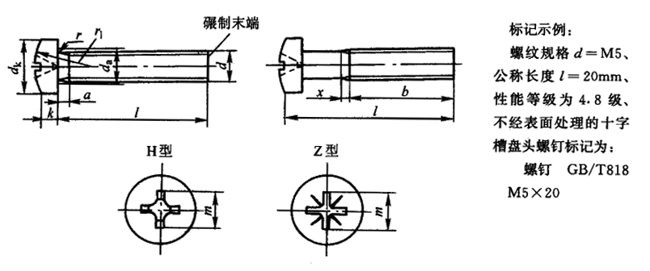

注：1．尽可能不采用括号内规格。
2．本表的单位是mm。
①长度系列（单位为mm）为2、2.5、3、4、5、6～16（2进位）、20～80（5进位）。M5长度范围为6～45mm。

螺纹规格 d |  |  | M1.6 | M2 | M2.5 | M3 | （M3.5） | M4 | M5 | M6 | M8 | M10
a max |  |  | 0.7 | 0.8 | 0.9 | 1 | 1.2 | 1.4 | 1.6 | 2 | 2.5 | 3
b min |  |  | 25 |  |  |  | 38
da max |  |  | 2 | 2.6 | 3.1 | 3.6 | 4.1 | 4.7 | 5.7 | 6.8 | 9.2 | 11.2
x max |  |  | 0.9 | 1 | 1.1 | 1.25 | 1.5 | 1.75 | 2 | 2.5 | 3.2 | 3.8
dk max |  |  | 3.2 | 4 | 5 | 5.6 | 7 | 8 | 9.5 | 12 | 16 | 20
k max |  |  | 1.3 | 1.6 | 2.1 | 2.4 | 2.6 | 3.1 | 3.7 | 4.6 | 6 | 7.5
r min |  |  | 0.1 | 0.1 | 0.1 | 0.1 | 0.1 | 0.2 |  | 0.25 | 0.4
rf ≈ |  |  | 2.5 | 3.2 | 4 | 5 | 6 | 6.5 | 8 | 10 | 13 | 16
十 字 槽 | 槽号 |  | 0 |  | 1 |  | 2 |  |  | 3 | 4
 | H型插入 深度 | max | 0.95 | 1.2 | 1.55 | 1.8 | 1.9 | 2.4 | 2.9 | 3.6 | 4.6 | 5.8
 |  | min | 0.7 | 0.9 | 1.15 | 1.4 | 1.4 | 1.9 | 2.4 | 3.1 | 4 | 5.2
 | Z型插入 深度 | max | 0.9 | 1.2 | 1.5 | 1.75 | 1.93 | 2.35 | 2.75 | 3.5 | 4.5 | 5.7
 |  | min | 0.65 | 0.85 | 1.1 | 1.35 | 1.48 | 1.9 | 2.3 | 3.05 | 4.05 | 5.25
l①长度范围 |  |  | 3～16 | 3～20 | 3～25 | 4～30 | 5～35 | 5～40 | 6～50 | 8～60 | 10～60 | 12～60
全螺纹时 最大长度 |  |  | 25 | 25 | 25 | 25 | 40 | 40 | 40 | 40 | 40 | －
性能等级 | 钢 |  | 4.8
 | 不锈钢 |  | A2-50、A2-70
 | 有色金属 |  | CU2、CU3、AL4
表面处理 | 钢 |  | 1）简单处理；2）镀锌钝化
 | 不锈钢 |  | 简单处理
 | 有色金属 |  | 简单处理
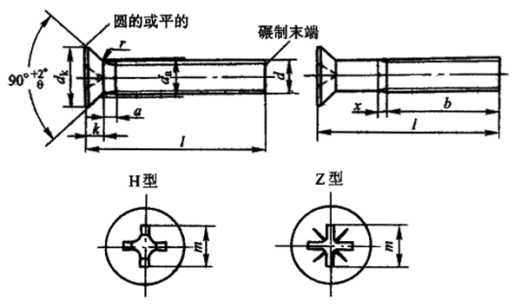
十字槽沉头螺钉(摘自GB/T 819.1-2000)

注：1．尽可能不采用括号内规格。
2．本表的单位是mm。
①长度系列（单位为mm）为2、2.5、3、4、5、6～16（2进位）、20～80（5进位）。

螺纹规格 d |  |  | M1.6 | M2 | M2.5 | M3 | （M3.5） | M4 | M5 | M6 | M8 | M10
a max |  |  | 0.7 | 0.8 | 0.9 | 1 | 1.2 | 1.4 | 1.6 | 2 | 2.5 | 3
b min |  |  | 25 |  |  |  | 38
da max |  |  | 2 | 2.6 | 3.1 | 3.6 | 4.1 | 4.7 | 5.7 | 6.8 | 9.2 | 11.2
x max |  |  | 0.9 | 1 | 1.1 | 1.25 | 1.5 | 1.75 | 2 | 2.5 | 3.2 | 3.8
dk max |  |  | 3 | 3.8 | 4.7 | 5.5 | 7.3 | 8.4 | 9.3 | 11.3 | 15.8 | 18.3
k max |  |  | 1 | 1.2 | 1.5 | 1.65 | 2.35 | 2.7 |  | 3.3 | 4.65 | 5
r max |  |  | 0.4 | 0.5 | 0.6 | 0.8 | 0.9 | 1 | 1.3 | 1.5 | 2 | 2.5
十 字 槽 | 槽号 |  | 0 |  | 1 |  | 2 |  |  | 3 | 4
 | H型插入深度 | max | 0.9 | 1.2 | 1.8 | 2.1 | 2.4 | 2.6 | 3.2 | 3.5 | 4.6 | 5.7
 |  | min | 0.6 | 0.9 | 1.4 | 1.7 | 1.9 | 2.1 | 2.7 | 3 | 4 | 5.1
 | Z型插入深度 | max | 0.95 | 1.2 | 1.75 | 2 | 2.2 | 2.5 | 3.05 | 3.45 | 4.6 | 5.65
 |  | min | 0.7 | 0.95 | 1.45 | 1.6 | 1.75 | 2.05 | 2.6 | 3 | 4.15 | 5.2
l①长度范围 |  |  | 3～16 | 3～20 | 3～25 | 4～30 | 5～35 | 5～40 | 6～50 | 8～60 | 10～60 | 12～60
全螺纹时最大长度 |  |  | 30 |  |  |  | 45
性能等级 | 钢 |  | 4.8
 | 有色金属 |  | CU2、CU3、AL4
表面处理 | 钢 |  | 1）简单处理；2）镀锌钝化
 | 不锈钢 |  | 简单处理
 | 有色金属 |  | 简单处理
十字槽圆柱头螺钉(摘自GB/T 822-2000)
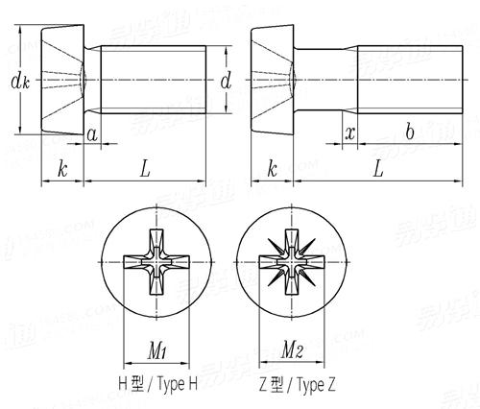

注：1．尽可能不采用括号内规格。
2．本表的单位是mm。
①长度系列（单位为mm）为2、2.5、3、4、5、6～16（2进位）、20～80（5进位）。

螺纹规格 d |  |  | M1.6 | M2 | M2.5 | M3 | （M3.5） | M4 | M5 | M6 | M8 | M10
a max |  |  | 0.7 | 0.8 | 0.9 | 1 | 1.2 | 1.4 | 1.6 | 2 | 2.5 | 3
b min |  |  | 25 |  |  |  | 38
da max |  |  | 2 | 2.6 | 3.1 | 3.6 | 4.1 | 4.7 | 5.7 | 6.8 | 9.2 | 11.2
x max |  |  | 0.9 | 1 | 1.1 | 1.25 | 1.5 | 1.75 | 2 | 2.5 | 3.2 | 3.8
dk max |  |  | － | － | 4.5 | 5 | 6 | 7 | 8.5 | 10 | 13 | －
k max |  |  | － | － | 1.8 | 2 | 2.4 | 2.6 | 3.3 | 3.9 | 5 | －
r min |  |  | － | － | 0.1 | 0.1 | 0.1 | 0.2 |  | 0.25 | 0.4 | －
十 字 槽 | 槽号 |  | － | 1 |  | 2 |  |  |  | 3 |  | 4
 | H型插入 深度 | max | － | － | 1.2 | 0.86 | 1.15 | 1.45 | 2.14 | 2.25 | 3.73 | －
 |  | min | － | － | 1.62 | 1.43 | 1.73 | 2.03 | 2.73 | 2.86 | 4.36 | －
l①长度范围 |  |  | 3～16 | 3～20 | 3～25 | 4～30 | 5～35 | 5～40 | 6～50 | 8～60 | 10～60 | 12～60
全螺纹时 最大长度 |  |  | － | － | 30 | 30 | 40 | 40 |  |  |  | －
性能等级 | 钢 |  | 4.8
 | 不锈钢 |  | A2-70
 |  |  | Al-50、C4-50
 | 有色金属 |  | CU2、CU3、AL4
表面处理 | 钢 |  | 1）简单处理；2）镀锌钝化
 | 不锈钢 |  | 简单处理
 | 有色金属 |  | 简单处理
十字槽小盘头螺钉(摘自GB/T 823-1988)
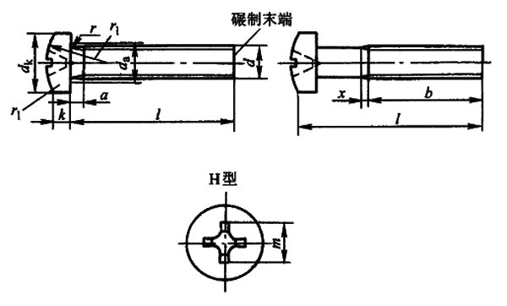

注：1．尽可能不采用括号内规格。
2．本表的单位是mm。
①长度系列（单位为mm）为2、2.5、3、4、5、6～16（2进位）、20～80（5进位）。

螺纹规格 d |  |  | M1.6 | M2 | M2.5 | M3 | （M3.5） | M4 | M5 | M6 | M8 | M10
a max |  |  | 0.7 | 0.8 | 0.9 | 1 | 1.2 | 1.4 | 1.6 | 2 | 2.5 | 3
b min |  |  | 25 |  |  |  | 38
da max |  |  | 2 | 2.6 | 3.1 | 3.6 | 4.1 | 4.7 | 5.7 | 6.8 | 9.2 | 11.2
x max |  |  | 0.9 | 1 | 1.1 | 1.25 | 1.5 | 1.75 | 2 | 2.5 | 3.2 | 3.8
dk max |  |  | － | 3.5 | 4.5 | 5.5 | 6 | 7 | 9 | 10.5 | 14 | －
k max |  |  | － | 1.4 | 1.8 | 2.15 | 2.45 | 2.75 | 3.45 | 4.1 | 5.4 | －
r min |  |  | － | - | 0.1 | 0.1 | 0.1 | 0.2 |  |  | 0.25 | 0.4
rf ≈ |  |  | － | 4.5 | 6 | 7 | 8 | 9 | 12 | 14 | 18 | －
十 字 槽 | 槽号 |  | － | 1 |  | 2 |  |  | 3 |  |  | －
 | H型插入 深度 | max | － | 1.01 | 1.42 | 1.43 | 1.73 | 2.03 | 2.73 | － | 4.38 | －
 |  | min | － | 0.6 | 1 | 0.86 | 1.15 | 1.45 | 2.14 | － | 3.73 | －
l①长度范围 |  |  | 3～16 | 3～20 | 3～25 | 4～30 | 5～35 | 5～40 | 6～50 | 8～60 | 10～60 | 12～60
全螺纹时 最大长度 |  |  | － | 20 | 25 | 30 | 35 | 40 | 50 |  |  | －
性能等级 | 钢 |  | 4.8
 | 不锈钢 |  | Al-50、C4-50
 | 有色金属 |  | CU2、CU3、AL4
表面处理 | 钢 |  | 1）简单处理；2）镀锌钝化
 | 不锈钢 |  | 简单处理
 | 有色金属 |  | 简单处理
十字槽沉头螺钉(摘自GB/T 819.2-1997)
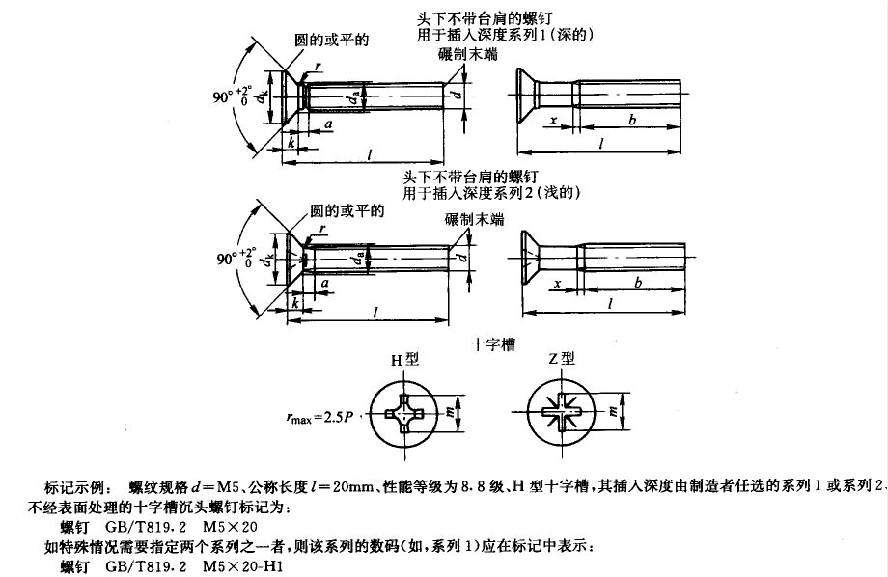

注: 1. 尽可能不采用括号内的规格。
2. 本表的单位是mm。
①长度系列（单位为mm）为2、2.5、3、4、5、6～16（2进位）、20～80（5进位）。

螺纹规格d | M2 | M2.5 | M3 | (M3.5) | M4 | M5 | M6 | M8 | M10
b min | 25 | 25 | 25 | 38 | 38 | 38 | 38 | 38 | 38
X max | 1 | 1.1 | 1.25 | 1.5 | 1.75 | 2 | 2.5 | 3.2 | 3.8
dk max | 3.8 | 4.7 | 5.5 | 7.3 | 8.4 | 9.3 | 11.3 | 15.8 | 18.3
K max | 1.2 | 1.5 | 1.65 | 2.35 | 2.7 | 2.7 | 3.3 | 4.65 | 5
r max | 0.5 | 0.6 | 0.8 | 0.9 | 1 | 1.3 | 1.5 | 2 | 2.5
系列1(深的)十字槽槽号 | 0 | 1 | 1 | 2 | 2 | 2 | 3 | 4 | 4
系列1(深的)十字槽H型插入深度max | 1.2 | 1.8 | 2.1 | 2.4 | 2.6 | 3.2 | 3.5 | 4.6 | 5.7
系列1(深的)十字槽H型插入深度min | 0.9 | 1.4 | 1.7 | 1.9 | 2.1 | 2.7 | 3 | 4 | 5.1
系列1(深的)十字槽Z型插入深度max | 1.2 | 1.73 | 2.01 | 2.2 | 2.51 | 3.05 | 3.45 | 4.6 | 5.64
系列1(深的)十字槽Z型插入深度min | 0.95 | 1.45 | 1.76 | 1.75 | 2.06 | 2.6 | 3 | 4.15 | 5.19
系列2(浅的)十字槽槽号 | 0 | 1 | 1 | 2 | 2 | 2 | 3 | 4 | 4
系列2(浅的)十字槽H型插入深度max | 1.2 | 1.55 | 1.8 | 2.1 | 2.6 | 2.8 | 3.3 | 4.4 | 5.3
系列2(浅的)十字槽H型插入深度min | 0.9 | 1.25 | 1.4 | 1.6 | 2.1 | 2.3 | 2.8 | 3.9 | 4.8
系列2(浅的)十字槽Z型插入深度max | 1.2 | 1.47 | 1.83 | 2.05 | 2.51 | 2.72 | 3.18 | 4.32 | 5.23
系列2(浅的)十字槽Z型插入深度min | 0.95 | 1.22 | 1.48 | 1.61 | 2.06 | 2.27 | 2.73 | 3.87 | 4.78
l① 长度范围 | 3～20 | 3～25 | 4～30 | 5～35 | 5～40 | 6～50 | 8～60 | 10～60 | 12～60
性能等级(钢) | 8.8 | 8.8 | 8.8 | 8.8 | 8.8 | 8.8 | 8.8 | 8.8 | 8.8
性能等级(不锈钢) | A2-70 | A2-70 | A2-70 | A2-70 | A2-70 | A2-70 | A2-70 | A2-70 | A2-70
性能等级(有色金属) | CU2、CU3 | CU2、CU3 | CU2、CU3 | CU2、CU3 | CU2、CU3 | CU2、CU3 | CU2、CU3 | CU2、CU3 | CU2、CU3
表面处理(钢) | 1)不经处理; | 1)不经处理; | 1)不经处理; | 1)不经处理; | 1)不经处理; | 1)不经处理; | 1)不经处理; | 1)不经处理; | 1)不经处理;
 | 2)镀锌钝化 | 2)镀锌钝化 | 2)镀锌钝化 | 2)镀锌钝化 | 2)镀锌钝化 | 2)镀锌钝化 | 2)镀锌钝化 | 2)镀锌钝化 | 2)镀锌钝化
表面处理(不锈钢) | 不经处理 | 不经处理 | 不经处理 | 不经处理 | 不经处理 | 不经处理 | 不经处理 | 不经处理 | 不经处理
表面处理(有色金属) | 1)不经处理; | 1)不经处理; | 1)不经处理; | 1)不经处理; | 1)不经处理; | 1)不经处理; | 1)不经处理; | 1)不经处理; | 1)不经处理;
 | 2)镀锌钝化 | 2)镀锌钝化 | 2)镀锌钝化 | 2)镀锌钝化 | 2)镀锌钝化 | 2)镀锌钝化 | 2)镀锌钝化 | 2)镀锌钝化 | 2)镀锌钝化
紧定螺钉

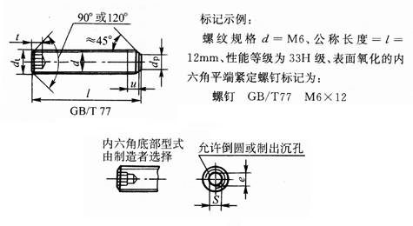
内六角平端紧定螺钉(摘自GB/T 77-2000)

注：本表的单位是mm。
①短螺钉的最小扳手啮合深度；
②长螺钉的最小扳手啮合深度；
③长度系列(单位为mm)为2、2.5、3、4、5、6～12(2进位)、(14)、16、20～50(5进位)、(55)、60。

螺纹规格d | dp max | df ≈ | e min | s 公称 | t min |  | z |  |  |  | dz max | dt max | l③长度范围 | 性能等级 |  |  | 表面处理
 |  |  |  |  | ① | ② | max |  | min |  |  |  |  | 钢 | 不锈钢 | 有色金属 | 钢 | 不锈钢 | 有色金属
 |  |  |  |  |  |  | 短圆柱端 | 长圆柱端 | 短圆柱端 | 长圆柱端
M1.6 | 0.8 | ≈螺纹小径 | 0.803 | 0.7 | 0.7 | 1.5 | 0.65 | 1.05 | 0.4 | 0.8 | 0.8 | 0 | 2～8 | 45H | A1、A2 | CU2、CU3、AL4 | 1)氧化2)镀锌钝化 | 简单处理 | 简单处理
M2 | 1 | ≈螺纹小径 | 1.003 | 0.9 | 0.8 | 1.7 | 0.75 | 1.25 | 0.5 | 1 | 1 | 0 | 2～10 | 45H | A1、A2 | CU2、CU3、AL4 | 1)氧化2)镀锌钝化 | 简单处理 | 简单处理
M2.5 | 1.5 | ≈螺纹小径 | 1.427 | 1.3 | 1.2 | 2 | 0.88 | 1.5 | 0.63 | 1.25 | 1.2 | 0 | 2～12 | 45H | A1、A2 | CU2、CU3、AL4 | 1)氧化2)镀锌钝化 | 简单处理 | 简单处理
M3 | 2 | ≈螺纹小径 | 1.73 | 1.5 | 1.2 | 2 | 1 | 1.75 | 0.75 | 1.5 | 1.4 | 0 | 2～16 | 45H | A1、A2 | CU2、CU3、AL4 | 1)氧化2)镀锌钝化 | 简单处理 | 简单处理
M4 | 2.5 | ≈螺纹小径 | 2.3 | 2 | 1.5 | 2.5 | 1.25 | 2.25 | 1 | 2 | 2 | 0 | 2.5～20 | 45H | A1、A2 | CU2、CU3、AL4 | 1)氧化2)镀锌钝化 | 简单处理 | 简单处理
M5 | 3.5 | ≈螺纹小径 | 2.87 | 2.5 | 2 | 3 | 1.5 | 2.75 | 1.25 | 2.5 | 2.5 | 0 | 3～25 | 45H | A1、A2 | CU2、CU3、AL4 | 1)氧化2)镀锌钝化 | 简单处理 | 简单处理
M6 | 4 | ≈螺纹小径 | 3.44 | 3 | 2 | 3.5 | 1.75 | 3.25 | 1.5 | 3 | 3 | 1.5 | 4～30 | 45H | A1、A2 | CU2、CU3、AL4 | 1)氧化2)镀锌钝化 | 简单处理 | 简单处理
M8 | 5.5 | ≈螺纹小径 | 4.58 | 4 | 3 | 5 | 2.25 | 4.3 | 2 | 4 | 5 | 2 | 5～40 | 45H | A1、A2 | CU2、CU3、AL4 | 1)氧化2)镀锌钝化 | 简单处理 | 简单处理
M10 | 7 | ≈螺纹小径 | 5.72 | 5 | 4 | 6 | 2.75 | 5.3 | 2.5 | 5 | 6 | 2.5 | 6～50 | 45H | A1、A2 | CU2、CU3、AL4 | 1)氧化2)镀锌钝化 | 简单处理 | 简单处理
M12 | 8.5 | ≈螺纹小径 | 6.86 | 6 | 4.8 | 8 | 3.25 | 6.3 | 3 | 6 | 8 | 3 | 8～60 | 45H | A1、A2 | CU2、CU3、AL4 | 1)氧化2)镀锌钝化 | 简单处理 | 简单处理
M16 | 12 | ≈螺纹小径 | 9.15 | 8 | 6.4 | 10 | 4.3 | 8.36 | 4 | 8 | 10 | 4 | 10～60 | 45H | A1、A2 | CU2、CU3、AL4 | 1)氧化2)镀锌钝化 | 简单处理 | 简单处理
M20 | 15 | ≈螺纹小径 | 11.43 | 10 | 8 | 12 | 5.3 | 10.36 | 5 | 10 | 14 | 5 | 12～60 | 45H | A1、A2 | CU2、CU3、AL4 | 1)氧化2)镀锌钝化 | 简单处理 | 简单处理
M24 | 18 | ≈螺纹小径 | 13.72 | 12 | 10 | 15 | 6.3 | 12.43 | 6 | 12 | 16 | 6 | 14～60 | 45H | A1、A2 | CU2、CU3、AL4 | 1)氧化2)镀锌钝化 | 简单处理 | 简单处理
内六角锥端紧定螺钉(摘自GB/T 78-2000)
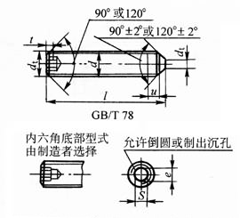

注：本表的单位是mm。
①短螺钉的最小扳手啮合深度；
②长螺钉的最小扳手啮合深度；
③长度系列(单位为mm)为2、2.5、3、4、5、6～12(2进位)、(14)、16、20～50(5进位)、(55)、60。

螺纹规格d | dp max | df ≈ | e min | s 公称 | t min |  | z |  |  |  | dz max | dt max | l③长度范围 | 性能等级 |  |  | 表面处理
 |  |  |  |  | ① | ② | max |  | min |  |  |  |  | 钢 | 不锈钢 | 有色金属 | 钢 | 不锈钢 | 有色金属
 |  |  |  |  |  |  | 短圆柱端 | 长圆柱端 | 短圆柱端 | 长圆柱端
M1.6 | 0.8 | ≈螺纹小径 | 0.803 | 0.7 | 0.7 | 1.5 | 0.65 | 1.05 | 0.4 | 0.8 | 0.8 | 0 | 2～8 | 45H | A1、A2 | CU2、CU3、AL4 | 1)氧化2)镀锌钝化 | 简单处理 | 简单处理
M2 | 1 | ≈螺纹小径 | 1.003 | 0.9 | 0.8 | 1.7 | 0.75 | 1.25 | 0.5 | 1 | 1 | 0 | 2～10 | 45H | A1、A2 | CU2、CU3、AL4 | 1)氧化2)镀锌钝化 | 简单处理 | 简单处理
M2.5 | 1.5 | ≈螺纹小径 | 1.427 | 1.3 | 1.2 | 2 | 0.88 | 1.5 | 0.63 | 1.25 | 1.2 | 0 | 2.5～12 | 45H | A1、A2 | CU2、CU3、AL4 | 1)氧化2)镀锌钝化 | 简单处理 | 简单处理
M3 | 2 | ≈螺纹小径 | 1.73 | 1.5 | 1.2 | 2 | 1 | 1.75 | 0.75 | 1.5 | 1.4 | 0 | 2.5～16 | 45H | A1、A2 | CU2、CU3、AL4 | 1)氧化2)镀锌钝化 | 简单处理 | 简单处理
M4 | 2.5 | ≈螺纹小径 | 2.3 | 2 | 1.5 | 2.5 | 1.25 | 2.25 | 1 | 2 | 2 | 0 | 3～20 | 45H | A1、A2 | CU2、CU3、AL4 | 1)氧化2)镀锌钝化 | 简单处理 | 简单处理
M5 | 3.5 | ≈螺纹小径 | 2.87 | 2.5 | 2 | 3 | 1.5 | 2.75 | 1.25 | 2.5 | 2.5 | 0 | 4～25 | 45H | A1、A2 | CU2、CU3、AL4 | 1)氧化2)镀锌钝化 | 简单处理 | 简单处理
M6 | 4 | ≈螺纹小径 | 3.44 | 3 | 2 | 3.5 | 1.75 | 3.25 | 1.5 | 3 | 3 | 1.5 | 5～30 | 45H | A1、A2 | CU2、CU3、AL4 | 1)氧化2)镀锌钝化 | 简单处理 | 简单处理
M8 | 5.5 | ≈螺纹小径 | 4.58 | 4 | 3 | 5 | 2.25 | 4.3 | 2 | 4 | 5 | 2 | 6～40 | 45H | A1、A2 | CU2、CU3、AL4 | 1)氧化2)镀锌钝化 | 简单处理 | 简单处理
M10 | 7 | ≈螺纹小径 | 5.72 | 5 | 4 | 6 | 2.75 | 5.3 | 2.5 | 5 | 6 | 2.5 | 8～50 | 45H | A1、A2 | CU2、CU3、AL4 | 1)氧化2)镀锌钝化 | 简单处理 | 简单处理
M12 | 8.5 | ≈螺纹小径 | 6.86 | 6 | 4.8 | 8 | 3.25 | 6.3 | 3 | 6 | 8 | 3 | 10～60 | 45H | A1、A2 | CU2、CU3、AL4 | 1)氧化2)镀锌钝化 | 简单处理 | 简单处理
M16 | 12 | ≈螺纹小径 | 9.15 | 8 | 6.4 | 10 | 4.3 | 8.36 | 4 | 8 | 10 | 4 | 12～60 | 45H | A1、A2 | CU2、CU3、AL4 | 1)氧化2)镀锌钝化 | 简单处理 | 简单处理
M20 | 15 | ≈螺纹小径 | 11.43 | 10 | 8 | 12 | 5.3 | 10.36 | 5 | 10 | 14 | 5 | 14～60 | 45H | A1、A2 | CU2、CU3、AL4 | 1)氧化2)镀锌钝化 | 简单处理 | 简单处理
M24 | 18 | ≈螺纹小径 | 13.72 | 12 | 10 | 15 | 6.3 | 12.43 | 6 | 12 | 16 | 6 | 20～60 | 45H | A1、A2 | CU2、CU3、AL4 | 1)氧化2)镀锌钝化 | 简单处理 | 简单处理
内六角圆柱端紧定螺钉(摘自GB/T 79-2000)
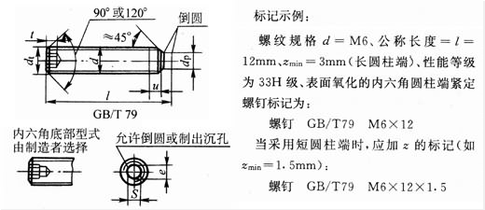

注：本表的单位是mm。
①短螺钉的最小扳手啮合深度；
②长螺钉的最小扳手啮合深度；
③长度系列(单位为mm)为2、2.5、3、4、5、6～12(2进位)、(14)、16、20～50(5进位)、(55)、60。

螺纹规格d | dp max | df ≈ | e min | s 公称 | t min |  | z |  |  |  | dz max | dt max | l③长度范围 | 性能等级 |  |  | 表面处理
 |  |  |  |  | ① | ② | max |  | min |  |  |  |  | 钢 | 不锈钢 | 有色金属 | 钢 | 不锈钢 | 有色金属
 |  |  |  |  |  |  | 短圆柱端 | 长圆柱端 | 短圆柱端 | 长圆柱端
M1.6 | 0.8 | ≈螺纹小径 | 0.803 | 0.7 | 0.7 | 1.5 | 0.65 | 1.05 | 0.4 | 0.8 | 0.8 | 0 | 2～8 | 45H | A1、A2 | CU2、CU3、AL4 | 1)氧化2)镀锌钝化 | 简单处理 | 简单处理
M2 | 1 | ≈螺纹小径 | 1.003 | 0.9 | 0.8 | 1.7 | 0.75 | 1.25 | 0.5 | 1 | 1 | 0 | 2.5～10 | 45H | A1、A2 | CU2、CU3、AL4 | 1)氧化2)镀锌钝化 | 简单处理 | 简单处理
M2.5 | 1.5 | ≈螺纹小径 | 1.427 | 1.3 | 1.2 | 2 | 0.88 | 1.5 | 0.63 | 1.25 | 1.2 | 0 | 3～12 | 45H | A1、A2 | CU2、CU3、AL4 | 1)氧化2)镀锌钝化 | 简单处理 | 简单处理
M3 | 2 | ≈螺纹小径 | 1.73 | 1.5 | 1.2 | 2 | 1 | 1.75 | 0.75 | 1.5 | 1.4 | 0 | 4～16 | 45H | A1、A2 | CU2、CU3、AL4 | 1)氧化2)镀锌钝化 | 简单处理 | 简单处理
M4 | 2.5 | ≈螺纹小径 | 2.3 | 2 | 1.5 | 2.5 | 1.25 | 2.25 | 1 | 2 | 2 | 0 | 5～20 | 45H | A1、A2 | CU2、CU3、AL4 | 1)氧化2)镀锌钝化 | 简单处理 | 简单处理
M5 | 3.5 | ≈螺纹小径 | 2.87 | 2.5 | 2 | 3 | 1.5 | 2.75 | 1.25 | 2.5 | 2.5 | 0 | 6～25 | 45H | A1、A2 | CU2、CU3、AL4 | 1)氧化2)镀锌钝化 | 简单处理 | 简单处理
M6 | 4 | ≈螺纹小径 | 3.44 | 3 | 2 | 3.5 | 1.75 | 3.25 | 1.5 | 3 | 3 | 1.5 | 8～30 | 45H | A1、A2 | CU2、CU3、AL4 | 1)氧化2)镀锌钝化 | 简单处理 | 简单处理
M8 | 5.5 | ≈螺纹小径 | 4.58 | 4 | 3 | 5 | 2.25 | 4.3 | 2 | 4 | 5 | 2 | 8～40 | 45H | A1、A2 | CU2、CU3、AL4 | 1)氧化2)镀锌钝化 | 简单处理 | 简单处理
M10 | 7 | ≈螺纹小径 | 5.72 | 5 | 4 | 6 | 2.75 | 5.3 | 2.5 | 5 | 6 | 2.5 | 10～50 | 45H | A1、A2 | CU2、CU3、AL4 | 1)氧化2)镀锌钝化 | 简单处理 | 简单处理
M12 | 8.5 | ≈螺纹小径 | 6.86 | 6 | 4.8 | 8 | 3.25 | 6.3 | 3 | 6 | 8 | 3 | 12～60 | 45H | A1、A2 | CU2、CU3、AL4 | 1)氧化2)镀锌钝化 | 简单处理 | 简单处理
M16 | 12 | ≈螺纹小径 | 9.15 | 8 | 6.4 | 10 | 4.3 | 8.36 | 4 | 8 | 10 | 4 | 14～60 | 45H | A1、A2 | CU2、CU3、AL4 | 1)氧化2)镀锌钝化 | 简单处理 | 简单处理
M20 | 15 | ≈螺纹小径 | 11.43 | 10 | 8 | 12 | 5.3 | 10.36 | 5 | 10 | 14 | 5 | 20～60 | 45H | A1、A2 | CU2、CU3、AL4 | 1)氧化2)镀锌钝化 | 简单处理 | 简单处理
M24 | 18 | ≈螺纹小径 | 13.72 | 12 | 10 | 15 | 6.3 | 12.43 | 6 | 12 | 16 | 6 | 25～60 | 45H | A1、A2 | CU2、CU3、AL4 | 1)氧化2)镀锌钝化 | 简单处理 | 简单处理
内六角凹端紧定螺钉(摘自GB/T 80-2000)
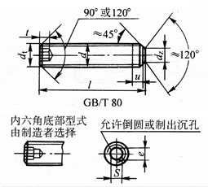

注：本表的单位是mm。
①短螺钉的最小扳手啮合深度；
②长螺钉的最小扳手啮合深度；
③长度系列(单位为mm)为2、2.5、3、4、5、6～12(2进位)、(14)、16、20～50(5进位)、(55)、60。

螺纹规格d | dp max | df ≈ | e min | s 公称 | t min |  | z |  |  |  | dz max | dt max | l③长度范围 | 性能等级 |  |  | 表面处理
 |  |  |  |  | ① | ② | max |  | min |  |  |  |  | 钢 | 不锈钢 | 有色金属 | 钢 | 不锈钢 | 有色金属
 |  |  |  |  |  |  | 短圆柱端 | 长圆柱端 | 短圆柱端 | 长圆柱端
M1.6 | 0.8 | ≈螺纹小径 | 0.803 | 0.7 | 0.7 | 1.5 | 0.65 | 1.05 | 0.4 | 0.8 | 0.8 | 0 | 2～8 | 45H | A1、A2 | CU2、CU3、AL4 | 1)氧化2)镀锌钝化 | 简单处理 | 简单处理
M2 | 1 | ≈螺纹小径 | 1.003 | 0.9 | 0.8 | 1.7 | 0.75 | 1.25 | 0.5 | 1 | 1 | 0 | 2～10 | 45H | A1、A2 | CU2、CU3、AL4 | 1)氧化2)镀锌钝化 | 简单处理 | 简单处理
M2.5 | 1.5 | ≈螺纹小径 | 1.427 | 1.3 | 1.2 | 2 | 0.88 | 1.5 | 0.63 | 1.25 | 1.2 | 0 | 2～12 | 45H | A1、A2 | CU2、CU3、AL4 | 1)氧化2)镀锌钝化 | 简单处理 | 简单处理
M3 | 2 | ≈螺纹小径 | 1.73 | 1.5 | 1.2 | 2 | 1 | 1.75 | 0.75 | 1.5 | 1.4 | 0 | 2.5～16 | 45H | A1、A2 | CU2、CU3、AL4 | 1)氧化2)镀锌钝化 | 简单处理 | 简单处理
M4 | 2.5 | ≈螺纹小径 | 2.3 | 2 | 1.5 | 2.5 | 1.25 | 2.25 | 1 | 2 | 2 | 0 | 3～20 | 45H | A1、A2 | CU2、CU3、AL4 | 1)氧化2)镀锌钝化 | 简单处理 | 简单处理
M5 | 3.5 | ≈螺纹小径 | 2.87 | 2.5 | 2 | 3 | 1.5 | 2.75 | 1.25 | 2.5 | 2.5 | 0 | 4～25 | 45H | A1、A2 | CU2、CU3、AL4 | 1)氧化2)镀锌钝化 | 简单处理 | 简单处理
M6 | 4 | ≈螺纹小径 | 3.44 | 3 | 2 | 3.5 | 1.75 | 3.25 | 1.5 | 3 | 3 | 1.5 | 5～30 | 45H | A1、A2 | CU2、CU3、AL4 | 1)氧化2)镀锌钝化 | 简单处理 | 简单处理
M8 | 5.5 | ≈螺纹小径 | 4.58 | 4 | 3 | 5 | 2.25 | 4.3 | 2 | 4 | 5 | 2 | 6～40 | 45H | A1、A2 | CU2、CU3、AL4 | 1)氧化2)镀锌钝化 | 简单处理 | 简单处理
M10 | 7 | ≈螺纹小径 | 5.72 | 5 | 4 | 6 | 2.75 | 5.3 | 2.5 | 5 | 6 | 2.5 | 8～50 | 45H | A1、A2 | CU2、CU3、AL4 | 1)氧化2)镀锌钝化 | 简单处理 | 简单处理
M12 | 8.5 | ≈螺纹小径 | 6.86 | 6 | 4.8 | 8 | 3.25 | 6.3 | 3 | 6 | 8 | 3 | 10～60 | 45H | A1、A2 | CU2、CU3、AL4 | 1)氧化2)镀锌钝化 | 简单处理 | 简单处理
M16 | 12 | ≈螺纹小径 | 9.15 | 8 | 6.4 | 10 | 4.3 | 8.36 | 4 | 8 | 10 | 4 | 12～60 | 45H | A1、A2 | CU2、CU3、AL4 | 1)氧化2)镀锌钝化 | 简单处理 | 简单处理
M20 | 15 | ≈螺纹小径 | 11.43 | 10 | 8 | 12 | 5.3 | 10.36 | 5 | 10 | 14 | 5 | 14～60 | 45H | A1、A2 | CU2、CU3、AL4 | 1)氧化2)镀锌钝化 | 简单处理 | 简单处理
M24 | 18 | ≈螺纹小径 | 13.72 | 12 | 10 | 15 | 6.3 | 12.43 | 6 | 12 | 16 | 6 | 20～60 | 45H | A1、A2 | CU2、CU3、AL4 | 1)氧化2)镀锌钝化 | 简单处理 | 简单处理
内六角螺钉

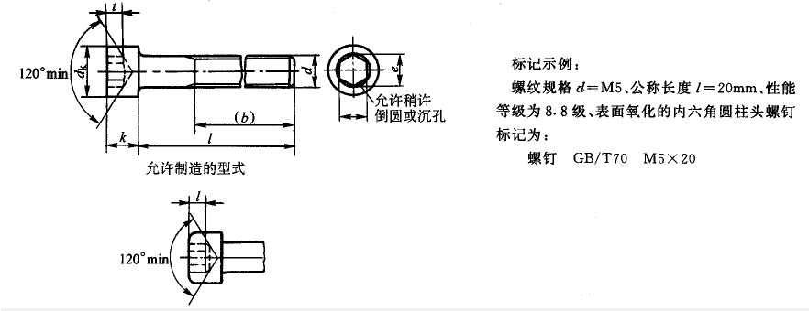
内六角圆柱头螺钉(摘自GB/T 70.1-2000)

注：1. 尽可能不采用括号内规格。
2. 表面处理：钢 1)氧化 2)镀锌钝化。
不锈钢 不经处理
3. 性能等级：钢 d＜3：按协议：3mm≤d≤39mm：8.8,10.9,12.9；d＞39：按协议
不锈钢 d≤24mm：A2-70，A4-70；24mm＜d≤39mm：A2-50，A4-50;d＞39mm：按协议
4．本表的单位是mm。
①长度系列(单位为mm)2．5、3、4、5、6～12(2进位)、(14)、16、20～50(5进位)、(55)、60、(65)、70～160(10进位)、180～200。

螺纹规格 d | b 参考 | dk max |  | k max | e min | s 公称 | t min | l① 长度范围
 |  | 光滑 | 滚花
M1.6 | 15 | 3 | 3.14 | 1.6 | 1.73 | 1.5 | 0.7 | 2.5～16
M2 | 16 | 3.8 | 3.98 | 2 | 1.73 | 1.5 | 1 | 3～20
M2.5 | 17 | 4.5 | 4.68 | 2.5 | 2.3 | 2 | 1.1 | 4～25
M3 | 18 | 5.5 | 5.68 | 3 | 2.87 | 2.5 | 1.3 | 5～30
M4 | 20 | 7 | 7.22 | 4 | 3.44 | 3 | 2 | 6～40
M5 | 22 | 8.5 | 8.72 | 5 | 4.58 | 4 | 2.5 | 8～50
M6 | 24 | 10 | 10.22 | 6 | 5.72 | 5 | 3 | 10～60
M8 | 28 | 13 | 13.27 | 8 | 6.86 | 6 | 4 | 12～80
M10 | 32 | 16 | 16.27 | 10 | 9.15 | 8 | 5 | 16～100
M12 | 36 | 18 | 18.27 | 12 | 11.43 | 10 | 6 | 20～120
(M14) | 40 | 21 | 21.33 | 14 | 13.72 | 12 | 7 | 25～140
M16 | 44 | 24 | 24.33 | 16 | 16 | 14 | 8 | 25～160
M20 | 52 | 30 | 30.33 | 20 | 19.44 | 17 | 10 | 30～200
M24 | 60 | 36 | 36.39 | 24 | 21.73 | 19 | 12 | 40～200
M30 | 72 | 45 | 45.39 | 30 | 25.15 | 22 | 15.5 | 45～200
M36 | 84 | 54 | 54.46 | 36 | 30.85 | 27 | 19 | 55～200
M42 | 96 | 63 | 63.46 | 42 | 36.57 | 32 | 24 | 60～300
M48 | 106 | 72 | 72.46 | 48 | 41.13 | 36 | 28 | 70～300
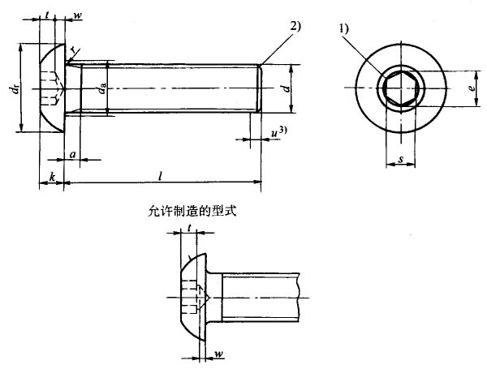
内六角平圆头螺钉(摘自GB/T 70.2-2000)

注：1．对切制内六角，当尺寸达到最大极限时，由于钻孔造成的过切不应超过内六角任何一面长度(t)的20％。
1)内六角口部允许稍许倒圆或沉孔。
2)末端倒角，d≤M4的为辗制末端，见GB/T 2。
3)不完整螺纹的长度u≤2P。
2．本表的单位是mm。
①P——螺距。
②emin=1.14smin。
③s应用综合测量方法进行检验。
④用于12.9级。
⑤用于其他性能等级。
⑥公称长度在下阶梯实线以下的螺钉，其螺纹长度：最小为2d+12mm；最大为距螺钉头部2P以内。由制造者确定。阶梯实线间的公称长度按GB/T 3106选定。

螺纹规格 d | P① | a max | a min | da max | dk max | dk min | e② min | k max | k min | r min | s③ 公称 | s③ max④ | s③ max⑤ | s③ min | t min | w min | l⑥ | 性能等级
M3 | 0.5 | 1 | 0.5 | 3.6 | 5.7 | 5.4 | 2.3 | 1.65 | 1.4 | 0.1 | 2 | 2.045 | 2.06 | 2.02 | 1.04 | 0.2 | 6～12 | 8.8，l0.9,12.9
M4 | 0.7 | 1.4 | 0.7 | 4.7 | 7.6 | 7.24 | 2.87 | 2.2 | 1.95 | 0.2 | 2.5 | 2.56 | 2.58 | 2.52 | 1.3 | 0.3 | 8～16 | 8.8，l0.9,12.9
M5 | 0.8 | 1.6 | 0.8 | 5.7 | 9.5 | 9.14 | 3.44 | 2.75 | 2.5 | 0.2 | 3 | 3.071 | 3.08 | 3.02 | 1.56 | 0.38 | 10～30 | 8.8，l0.9,12.9
M6 | 1 | 2 | 1 | 6.8 | 10.5 | 10.07 | 4.58 | 3.3 | 3 | 0.25 | 4 | 4.084 | 4.095 | 4.02 | 2.08 | 0.74 | 10～30 | 8.8，l0.9,12.9
M8 | 1.25 | 2.5 | 1.25 | 9.2 | 14 | 13.57 | 5.72 | 4.4 | 4.1 | 0.4 | 5 | 5.084 | 5.14 | 5.02 | 2.6 | 1.05 | 10～40 | 8.8，l0.9,12.9
M10 | 1.5 | 3 | 1.5 | 11.2 | 17.5 | 17.07 | 6.86 | 5.5 | 5.2 | 0.4 | 6 | 6.095 | 6.14 | 6.02 | 3.12 | 1.45 | 16～40 | 8.8，l0.9,12.9
M12 | 1.75 | 3.5 | 1.75 | 14.2 | 21 | 20.48 | 9.15 | 6.6 | 6.24 | 0.6 | 8 | 8.115 | 8.175 | 8.025 | 4.16 | 1.63 | 16～50 | 8.8，l0.9,12.9
M16 | 2 | 4 | 2 | 18.2 | 28 | 27.48 | 11.43 | 8.8 | 8.44 | 0.6 | 10 | 10.115 | 10.175 | 10.025 | 5.2 | 2.25 | 20～50 | 8.8，l0.9,12.9
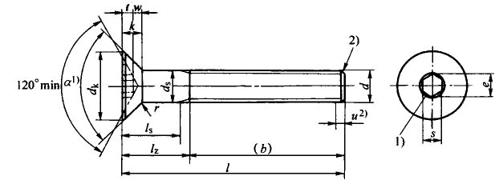
内六角沉头螺钉(摘自GB/T 70.3-2000)

注：1．a=90°～92°。
2．不完整螺纹的定长度u≤2P。
3．ds适用于规定了lsmin数值的产品。
4．本表的单位是mm。
①尽可能不采用括号内的规格。
②P——螺距。
③emin=1.14smin。
④F是头部的沉头公差。量规的F尺寸公差为：(0,-0.01)。
⑤s应用综合测量方法进行检验。
⑥用于12．9级。
⑦用于其他性能等级。

螺纹规格 d | P② | b参考 | da max | dk 理论值max | dk 实际值min | ds max | ds min | e③ min | k max | F④ max | r min | s⑤ 公称 | s⑤ max ⑥ | s⑤ max ⑦ | s⑤ min | t min | w min | l | 机械性能等级
M3 | 0.5 | 18 | 3.3 | 6.72 | 5.54 | 3 | 2.86 | 2.3 | 1.86 | 0.25 | 0.1 | 2 | 2.045 | 2.06 | 2.02 | 1.1 | 0.25 | 8～30 | 8.8,10.9,12.9
M4 | 0.7 | 20 | 4.4 | 8.96 | 7.53 | 4 | 3.82 | 2.87 | 2.48 | 0.25 | 0.2 | 2.5 | 2.56 | 2.58 | 2.52 | 1.5 | 0.45 | 8～40 | 8.8,10.9,12.9
M5 | 0.8 | 22 | 5.5 | 11.2 | 9.43 | 5 | 4.82 | 3.44 | 3.1 | 0.3 | 0.2 | 3 | 3.071 | 3.08 | 3.02 | 1.9 | 0.66 | 8～50 | 8.8,10.9,12.9
M6 | 1 | 24 | 6.6 | 13.44 | 11.34 | 6 | 5.82 | 4.58 | 3.72 | 0.35 | 0.25 | 4 | 4.084 | 4.095 | 4.02 | 2.2 | 0.7 | 8～60 | 8.8,10.9,12.9
M8 | 1.25 | 28 | 8.54 | 17.92 | 15.24 | 8 | 7.78 | 5.72 | 4.96 | 0.4 | 0.4 | 5 | 5.084 | 5.14 | 5.02 | 3 | 1.16 | 10～80 | 8.8,10.9,12.9
M10 | 1.5 | 32 | 10.62 | 22.4 | 19.22 | 10 | 9.78 | 6.86 | 6.2 | 0.4 | 0.4 | 6 | 6.095 | 6.14 | 6.02 | 3.6 | 1.62 | 12～100 | 8.8,10.9,12.9
M12 | 1.75 | 36 | 13.5 | 26.88 | 23.12 | 12 | 11.73 | 9.15 | 7.44 | 0.45 | 0.6 | 8 | 8.115 | 8.175 | 8.025 | 4.3 | 1.8 | 16～100 | 8.8,10.9,12.9
(M14)① | 2 | 40 | 15.5 | 30.8 | 26.52 | 14 | 13.73 | 11.43 | 8.4 | 0.5 | 0.6 | 10 | 10.115 | 10.175 | 10.025 | 4.5 | 1.62 | 20～100 | 8.8,10.9,12.9
M16 | 2 | 44 | 17.5 | 33.6 | 29.01 | 16 | 15.73 | 11.43 | 8.8 | 0.6 | 0.6 | 10 | 10.115 | 10.175 | 10.025 | 4.8 | 2.2 | 25～100 | 8.8,10.9,12.9
M20 | 2.5 | 52 | 22 | 40.32 | 36.05 | 20 | 19.67 | 13.72 | 10.16 | 0.75 | 0.8 | 12 | 12.142 | 12.212 | 12.032 | 5.6 | 2.2 | 30～100 | 8.8,10.9,12.9
专用螺钉

吊环螺钉(摘自GB/T 825-1988)
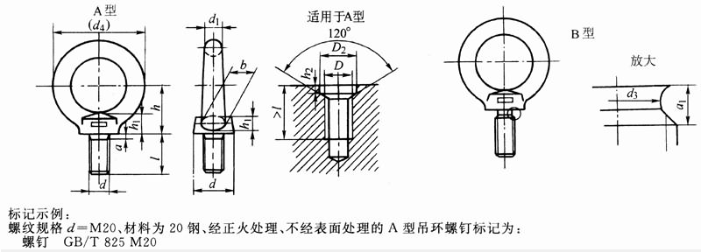

注：1．本表的单位是mm。
2. 一般不进行表面处理，根据使用要求，可进行镀锌钝化、镀铬，电镀后应立即进行驱氢处理。
规格d | d1 | d1 | D1 | Ｄ1 | d2 | d2 | l | d2(参考) | h | a1(max) | d3 | d3 | D | a(max) | b | D2 | Ｄ2 | h2 | h2 | 单螺钉最大起吊质量/t | 材料
 | max | min | 公称 | min | max | min | 公称 |  |  |  | 公称max | min |  |  |  | 公称min | max | 公称min | max
M8 | 9.1 | 7.6 | 20 | 19 | 21.1 | 19.6 | 16 | 36 | 18 | 3.75 | 6 | 5.82 | M8 | 2.5 | 10 | 13 | 13.43 | 2.5 | 2.9 | 0.16 | 20、25钢
M10 | 11.1 | 9.6 | 24 | 23 | 25.1 | 23.6 | 20 | 44 | 22 | 4.5 | 7.7 | 7.48 | M10 | 3 | 12 | 15 | 15.43 | 3 | 3.4 | 0.25 | 20、25钢
M12 | 13.1 | 11.6 | 28 | 27 | 29.1 | 27.6 | 22 | 52 | 26 | 5.25 | 9.4 | 9.18 | M12 | 3.5 | 14 | 17 | 17.25 | 3.5 | 3.98 | 0.4 | 20、25钢
M16 | 15.2 | 13.6 | 34 | 32.9 | 35.2 | 33.6 | 28 | 62 | 31 | 6 | 13 | 12.73 | M16 | 4 | 16 | 22 | 22.52 | 4.5 | 4.98 | 0.63 | 20、25钢
M20 | 17.4 | 15.6 | 40 | 38.8 | 41.4 | 69.3 | 35 | 72 | 36 | 7.5 | 16.4 | 16.13 | M20 | 5 | 19 | 28 | 28.52 | 5 | 5.48 | 1 | 20、25钢
M24 | 21.4 | 19.6 | 48 | 46.8 | 49.4 | 47.6 | 40 | 88 | 44 | 9 | 19.6 | 19.27 | M24 | 6 | 24 | 32 | 32.62 | 7 | 7.58 | 1.6 | 20、25钢
M30 | 25.7 | 23.5 | 56 | 54.6 | 57.7 | 55.5 | 45 | 104 | 53 | 10.5 | 25 | 24.67 | M30 | 7 | 28 | 38 | 38.62 | 8 | 8.58 | 2.5 | 20、25钢
M36 | 30 | 27.5 | 67 | 65.5 | 69 | 66.5 | 55 | 123 | 63 | 12 | 30.3 | 29.91 | M36 | 8 | 32 | 45 | 45.62 | 9.5 | 10.08 | 4 | 20、25钢
M42 | 34.4 | 31.2 | 80 | 78.1 | 82.4 | 79.2 | 65 | 144 | 74 | 13.5 | 35.6 | 35.21 | M42 | 9 | 38 | 52 | 52.74 | 10.5 | 11.2 | 6.3 | 20、25钢
M48 | 40.7 | 37.4 | 95 | 92.9 | 97.7 | 94.1 | 70 | 171 | 87 | 15 | 41 | 40.61 | M48 | 10 | 46 | 60 | 60.74 | 11.5 | 12.2 | 8 | 20、25钢
M56 | 44.7 | 41.1 | 112 | 109.9 | 114.7 | 111.1 | 80 | 196 | 100 | 16.5 | 48.3 | 47.91 | M56 | 11 | 50 | 68 | 68.74 | 12.5 | 13.2 | 10 | 20、25钢
M64 | 51.4 | 46.9 | 125 | 122.3 | 128.4 | 123.9 | 90 | 221 | 115 | 18 | 55.7 | 55.24 | M64 | 12 | 58 | 75 | 75.74 | 13.5 | 14.2 | 16 | 20、25钢
M72×6 | 63.8 | 58.8 | 140 | 137 | 143.8 | 138.8 | 100 | 260 | 130 | 18 | 63.7 | 63.24 | M72×6 | 12 | 72 | 85 | 85.87 | 14 | 14.7 | 20 | 20、25钢
M80×6 | 71.8 | 66.8 | 160 | 157 | 163.8 | 158.8 | 115 | 296 | 150 | 18 | 71.7 | 71.24 | M80×6 | 12 | 80 | 95 | 95.87 | 14 | 14.7 | 25 | 20、25钢
M100×6 | 79.2 | 73.6 | 200 | 196.7 | 204.2 | 198.6 | 140 | 350 | 175 | 18 | 91.7 | 91.16 | M100×6 | 12 | 88 | 115 | 115.87 | 14 | 14.7 | 40 | 20、25钢
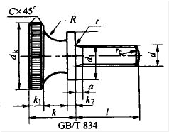
滚花高头螺钉(摘自GB/T 834-1988)

注：1．标记示例：螺纹规格d=M5、公称长度l=20mm、性能等级为4.8级、不经表面处理的滚花高头螺钉标记为：螺钉GB/T 834 M5×20；
2．本表的单位是mm。
①长度系列(单位为mm)为2、2.5、3、4、5、6、8、10、12、(14)、16、20～45(5进位)。

螺纹规格 d | dk max | kmax | k1 | k2 | R ≈ | r min | re | d1 | l①长度范围 | 性能等级 钢 | 性能等级 不锈钢 | 表面处理 钢 | 表面处理 不锈钢
M1.6 | 7 | 4.7 | 2 | 0.8 | 1.25 | 0.1 | 2.24 | 4 | 2～8 | 4.8 | A1-50、C4-50 | 1)不经处理2)镀锌钝化 | 不经处理
M2 | 8 | 5 | 2 | 1 | 1.25 | 0.1 | 2.8 | 4.5 | 2.5～10 | 4.8 | A1-50、C4-50 | 1)不经处理2)镀锌钝化 | 不经处理
M2.5 | 9 | 5.5 | 2.2 | 1 | 1.5 | 0.1 | 3.5 | 5 | 3～12 | 4.8 | A1-50、C4-50 | 1)不经处理2)镀锌钝化 | 不经处理
M3 | 11 | 7 | 2.8 | 1.2 | 2 | 0.1 | 4.2 | 6 | 4～16 | 4.8 | A1-50、C4-50 | 1)不经处理2)镀锌钝化 | 不经处理
M4 | 12 | 8 | 3 | 1.5 | 2 | 0.2 | 5.6 | 8 | 5～16 | 4.8 | A1-50、C4-50 | 1)不经处理2)镀锌钝化 | 不经处理
M5 | 16 | 10 | 4 | 2 | 2.5 | 0.2 | 7 | 10 | 6～20 | 4.8 | A1-50、C4-50 | 1)不经处理2)镀锌钝化 | 不经处理
M6 | 20 | 12 | 5 | 2.5 | 3 | 0.25 | 8.4 | 12 | 8～25 | 4.8 | A1-50、C4-50 | 1)不经处理2)镀锌钝化 | 不经处理
M8 | 24 | 16 | 6 | 3 | 4 | 0.4 | 11.2 | 16 | 10～30 | 4.8 | A1-50、C4-50 | 1)不经处理2)镀锌钝化 | 不经处理
M10 | 30 | 20 | 8 | 3.8 | 5 | 0.4 | 14 | 20 | 12～35 | 4.8 | A1-50、C4-50 | 1)不经处理2)镀锌钝化 | 不经处理
滚花平头螺钉(摘自GB/T 835-1988)
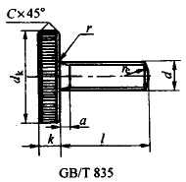

注：1．标记示例：螺纹规格d=M5、公称长度l=20mm、性能等级为4.8级、不经表面处理的滚花平头螺钉标记为：螺钉GB/T 835 M5×20；
2．本表的单位是mm。
①长度系列(单位为mm)为2、2.5、3、4、5、6、8、10、12、(14)、16、20～45(5进位)。

螺纹规格 d | dk max | kmax | k1 | k2 | R ≈ | r min | re | d1 | l①长度范围 | 性能等级 钢 | 性能等级 不锈钢 | 表面处理 钢 | 表面处理 不锈钢
M1.6 | 7 | 2 | 2 | 0.8 | 1.25 | 0.1 | 2.24 | 4 | 2～12 | 4.8 | A1-50、C4-50 | 1)不经处理2)镀锌钝化 | 不经处理
M2 | 8 | 2 | 2 | 1 | 1.25 | 0.1 | 2.8 | 4.5 | 4～16 | 4.8 | A1-50、C4-50 | 1)不经处理2)镀锌钝化 | 不经处理
M2.5 | 9 | 2.2 | 2.2 | 1 | 1.5 | 0.1 | 3.5 | 5 | 5～16 | 4.8 | A1-50、C4-50 | 1)不经处理2)镀锌钝化 | 不经处理
M3 | 11 | 2.8 | 2.8 | 1.2 | 2 | 0.1 | 4.2 | 6 | 6～20 | 4.8 | A1-50、C4-50 | 1)不经处理2)镀锌钝化 | 不经处理
M4 | 12 | 3 | 3 | 1.5 | 2 | 0.2 | 5.6 | 8 | 8～25 | 4.8 | A1-50、C4-50 | 1)不经处理2)镀锌钝化 | 不经处理
M5 | 16 | 4 | 4 | 2 | 2.5 | 0.2 | 7 | 10 | 10～25 | 4.8 | A1-50、C4-50 | 1)不经处理2)镀锌钝化 | 不经处理
M6 | 20 | 5 | 5 | 2.5 | 3 | 0.25 | 8.4 | 12 | 12～30 | 4.8 | A1-50、C4-50 | 1)不经处理2)镀锌钝化 | 不经处理
M8 | 24 | 6 | 6 | 3 | 4 | 0.4 | 11.2 | 16 | 16～35 | 4.8 | A1-50、C4-50 | 1)不经处理2)镀锌钝化 | 不经处理
M10 | 30 | 8 | 8 | 3.8 | 5 | 0.4 | 14 | 20 | 20～45 | 4.8 | A1-50、C4-50 | 1)不经处理2)镀锌钝化 | 不经处理
滚花小头螺钉(摘自GB/T 836-1988)
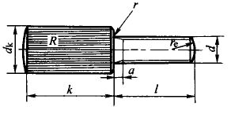

注：1．标记示例：螺纹规格d=M5、公称长度l=20mm、性能等级为4.8级、不经表面处理的滚花小头螺钉标记为：螺钉GB/T 836 M5×20；
2．本表的单位是mm。
①长度系列(单位为mm)为3、4、5、6、8、10、12、(14)、16、20～40(5进位)。

螺纹规格d | dk max | k max | R ≈ | r min | re | l①长度范围 | 性能等级 钢 | 性能等级 不锈钢 | 表面处理 钢 | 表面处理 不锈钢
M1.6 | 3.5 | 10 | 4 | 0.1 | 2.24 | 3～16 | 4.8 | A1-50、C4-50 | 1)不经处理2)镀锌钝化 | 不经处理
M2 | 4 | 11 | 4 | 0.1 | 2.8 | 4～20 | 4.8 | A1-50、C4-50 | 1)不经处理2)镀锌钝化 | 不经处理
M2.5 | 5 | 11 | 5 | 0.1 | 3.5 | 5～20 | 4.8 | A1-50、C4-50 | 1)不经处理2)镀锌钝化 | 不经处理
M3 | 6 | 12 | 6 | 0.1 | 4.2 | 6～25 | 4.8 | A1-50、C4-50 | 1)不经处理2)镀锌钝化 | 不经处理
M4 | 7 | 12 | 8 | 0.2 | 5.6 | 8～30 | 4.8 | A1-50、C4-50 | 1)不经处理2)镀锌钝化 | 不经处理
M5 | 8 | 13 | 8 | 0.2 | 7 | 10～35 | 4.8 | A1-50、C4-50 | 1)不经处理2)镀锌钝化 | 不经处理
M6 | 10 | 13 | 10 | 0.25 | 8.4 | 12～40 | 4.8 | A1-50、C4-50 | 1)不经处理2)镀锌钝化 | 不经处理
自攻螺钉

十字槽盘头自攻螺钉(摘自GB/T 845-1985)
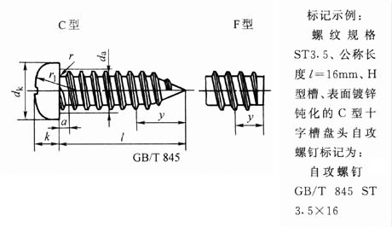

注：1．标记示例：
螺纹规格ST3.5、公称长度l=16mm，H型槽、表面镀锌钝化的C型十字槽盘头自攻螺钉：
自攻螺钉GB/T 845 ST3.5×16。
2．本表的单位是mm。
①长度系列（单位为mm）为4.5、6.5、9.5、13、16、19、22、25、32、38、45、50。

螺纹规格 | 螺距P=a(max) | dk(max) | k(max) | 十字槽 |  |  |  |  | y参考 |  | l①长度范围 | 表面处理
 |  |  |  | 槽号 | H型插入深度 |  | Z型插入深度 |  | C型 | F型
 |  |  |  |  | max | min | max | min
ST2.2 | 0.8 | 4 | 1.6 | 0 | 1.2 | 0.85 | 1.2 | 0.95 | 2 | 1.6 | 4.5～16 | 镀锌钝化
ST2.9 | 1.1 | 5.6 | 2.4 | 1 | 1.8 | 1.4 | 1.75 | 1.45 | 2.6 | 2.1 | 6.5～19 | 镀锌钝化
ST3.5 | 1.3 | 7 | 2.6 | 2 | 1.9 | 1.4 | 1.9 | 1.5 | 3.2 | 2.5 | 9.5～25 | 镀锌钝化
ST4.2 | 1.4 | 8 | 3.1 | 2 | 2.4 | 1.9 | 2.35 | 1.95 | 3.7 | 2.8 | 9.5～32 | 镀锌钝化
ST4.8 | 1.6 | 9.5 | 3.7 | 2 | 2.9 | 2.4 | 2.75 | 2.3 | 4.3 | 3.2 | 9.5～38 | 镀锌钝化
ST5.5 | 1.8 | 11 | 4 | 3 | 3.1 | 2.6 | 3 | 2.55 | 5 | 3.6 | 13～38 | 镀锌钝化
ST6.3 | 1.8 | 12 | 4.6 | 3 | 3.6 | 3.1 | 3.5 | 3.05 | 6 | 3.6 | 13～38 | 镀锌钝化
ST8 | 2.1 | 16 | 6 | 4 | 4.7 | 4.15 | 4.5 | 4.05 | 7.5 | 4.2 | 16～50 | 镀锌钝化
ST9.5 | 2.1 | 20 | 7.5 | 4 | 5.8 | 5.2 | 5.7 | 5.25 | 8 | 4.2 | 16～50 | 镀锌钝化
十字槽沉头自攻螺钉(摘自GB/T 846-1985)
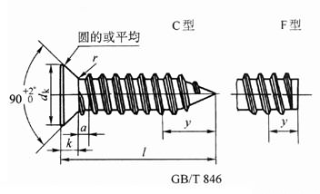

注：本表的单位是mm。
①长度系列（单位为mm）为4.5、6.5、9.5、13、16、19、22、25、32、38、45、50。

螺纹规格 | 螺距P=a(max) | dk(max) | k(max) | 十字槽 |  |  |  |  | y参考 |  | l①长度范围 | 表面处理
 |  |  |  | 槽号 | H型插入深度 |  | Z型插入深度 |  | C型 | F型
 |  |  |  |  | max | min | max | min
ST2.2 | 0.8 | 3.8 | 1.1 | 0 | 1.2 | 0.9 | 1.2 | 0.95 | 2 | 1.6 | 4.5～16 | 镀锌钝化
ST2.9 | 1.1 | 5.5 | 1.7 | 1 | 2.1 | 1.7 | 2 | 1.6 | 2.6 | 2.1 | 6.5～19 | 镀锌钝化
ST3.5 | 1.3 | 7.3 | 2.35 | 2 | 2.4 | 1.9 | 2.2 | 1.75 | 3.2 | 2.5 | 9.5～25 | 镀锌钝化
ST4.2 | 1.4 | 8.4 | 2.6 | 2 | 2.6 | 2.1 | 2.5 | 2.05 | 3.7 | 2.8 | 9.5～32 | 镀锌钝化
ST4.8 | 1.6 | 9.3 | 2.8 | 2 | 3.2 | 2.7 | 3.05 | 2.6 | 4.3 | 3.2 | 9.5～32 | 镀锌钝化
ST5.5 | 1.8 | 10.3 | 3 | 3 | 3.2 | 2.8 | 3.2 | 2.75 | 5 | 3.6 | 13～38 | 镀锌钝化
ST6.3 | 1.8 | 11.3 | 3.15 | 3 | 3.5 | 3 | 3.45 | 3 | 6 | 3.6 | 13～38 | 镀锌钝化
ST8 | 2.1 | 15.8 | 4.65 | 4 | 4.6 | 4 | 4.6 | 4.15 | 7.5 | 4.2 | 16～50 | 镀锌钝化
ST9.5 | 2.1 | 18.3 | 5.25 | 4 | 5.7 | 5.1 | 5.56 | 5.2 | 8 | 4.2 | 16～50 | 镀锌钝化

